Analysis1
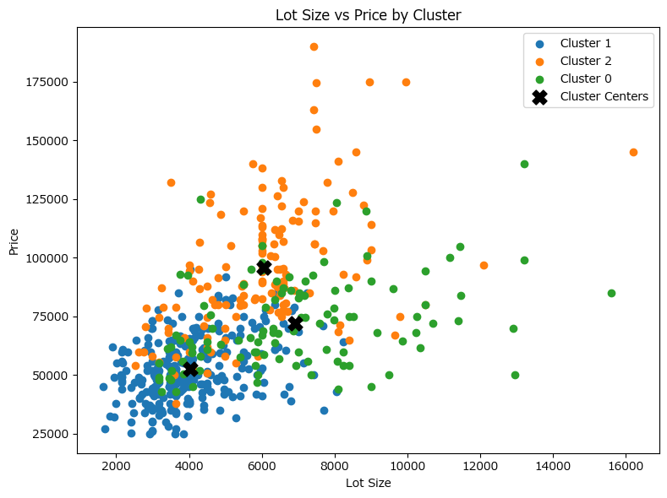
Analysis Sheet
This sheet will include all the Python formulas generated by Copilot.

Load data from start, housing

Preview
 | price | lotsize | bedrooms | bathrms | stories | ... | fullbase | gashw | airco | garagepl | prefarea
0 | 42000 | 5850 | 3 | 1 | 2 | ... | yes | no | no | 1 | no
1 | 38500 | 4000 | 2 | 1 | 1 | ... | no | no | no | 0 | no
2 | 49500 | 3060 | 3 | 1 | 1 | ... | no | no | no | 0 | no
3 | 60500 | 6650 | 3 | 1 | 2 | ... | no | no | no | 0 | no
4 | 61000 | 6360 | 2 | 1 | 1 | ... | no | no | no | 0 | no
... | ... | ... | ... | ... | ... | ... | ... | ... | ... | ... | ...
541 | 91500 | 4800 | 3 | 2 | 4 | ... | no | no | yes | 0 | no
542 | 94000 | 6000 | 3 | 2 | 4 | ... | no | no | yes | 0 | no
543 | 103000 | 6000 | 3 | 2 | 4 | ... | no | no | yes | 1 | no
544 | 105000 | 6000 | 3 | 2 | 2 | ... | no | no | yes | 1 | no
545 | 105000 | 6000 | 3 | 1 | 2 | ... | no | no | yes | 1 | no

Normalize numeric columns for k-means clustering

Preview
 | price | lotsize | bedrooms | bathrms | stories | garagepl
0 | -0.97913616684 | 0.32302805513 | 0.047234899999 | -0.56949479745 | 0.22170408444 | 0.35756661097
1 | -1.1103293927 | -0.53101295595 | -1.3101469631 | -0.56949479745 | -0.93115715465 | -0.80452487468
2 | -0.69800782573 | -0.96495811833 | 0.047234899999 | -0.56949479745 | -0.93115715465 | -0.80452487468
3 | -0.28568625877 | 0.69234308695 | 0.047234899999 | -0.56949479745 | 0.22170408444 | -0.80452487468
4 | -0.26694436936 | 0.55846638791 | -1.3101469631 | -0.56949479745 | -0.93115715465 | -0.80452487468

Plot silhouette scores for K=2 to K=6 for k-means clustering

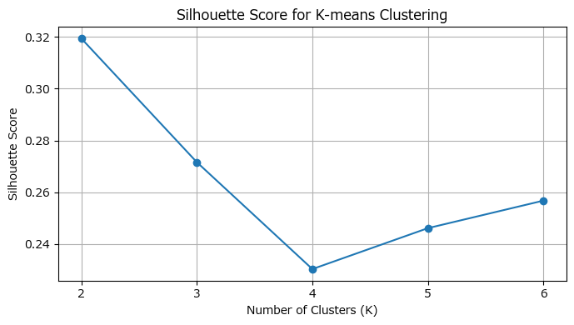

Assign cluster labels to the original DataFrame and show the first 10 rows

Preview
 | price | lotsize | bedrooms | bathrms | stories | ... | gashw | airco | garagepl | prefarea | cluster
0 | 42000 | 5850 | 3 | 1 | 2 | ... | no | no | 1 | no | 1
1 | 38500 | 4000 | 2 | 1 | 1 | ... | no | no | 0 | no | 1
2 | 49500 | 3060 | 3 | 1 | 1 | ... | no | no | 0 | no | 1
3 | 60500 | 6650 | 3 | 1 | 2 | ... | no | no | 0 | no | 1
4 | 61000 | 6360 | 2 | 1 | 1 | ... | no | no | 0 | no | 1
5 | 66000 | 4160 | 3 | 1 | 1 | ... | no | yes | 0 | no | 1
6 | 66000 | 3880 | 3 | 2 | 2 | ... | no | no | 2 | no | 2
7 | 69000 | 4160 | 3 | 1 | 3 | ... | no | no | 0 | no | 1
8 | 83800 | 4800 | 3 | 1 | 1 | ... | no | no | 0 | no | 1
9 | 88500 | 5500 | 3 | 2 | 4 | ... | no | yes | 1 | no | 2

Average values by cluster

Preview
 | price | lotsize | bedrooms | bathrms
cluster
0 | 72178.899083 | 6918.6788991 | 2.8073394495 | 1.0733944954
1 | 52773.539519 | 4037.0171821 | 2.7182130584 | 1.058419244
2 | 95683.506849 | 6048.8835616 | 3.5753424658 | 1.897260274

Scatter plot of lot size vs price by cluster with centers

